CollectiveAccess
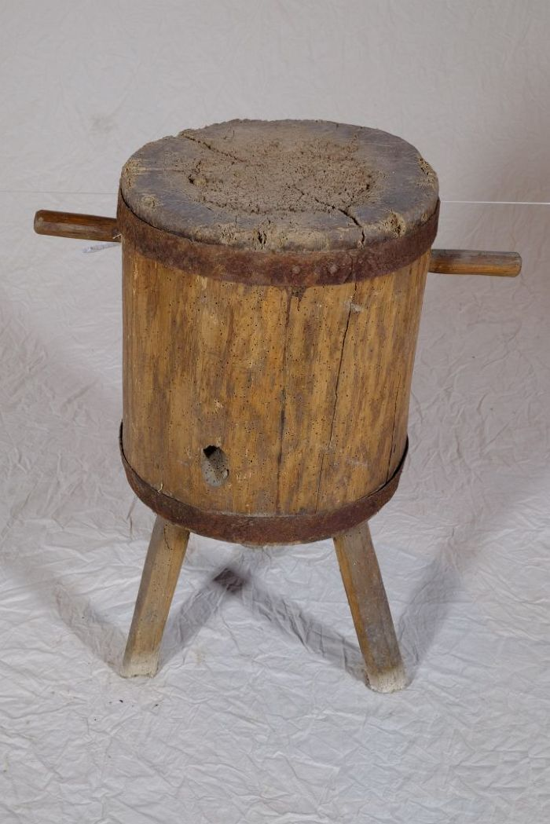
Image | Object | Description | Date
 | Hackklotz (A1110) | Ein Hackklotz, in Thüringen und Sachsen auch als Hack(e)stock bezeichnet, diente als Unterlage beim Spalten von Brennholz mit der Axt. Die Höhe war in etwa so gewählt, dass die Oberkante des zu spaltenden Holzstückes auf Hüfthöhe war.
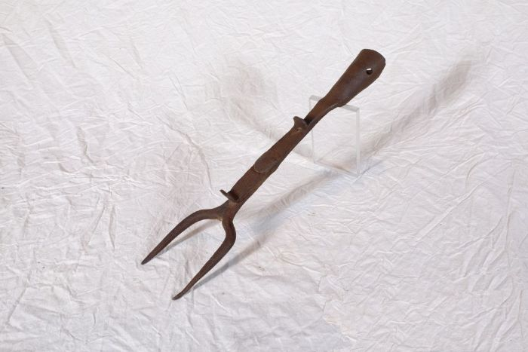 | Ofengabel (A1223) | Mit einer Ofengabel wurde das Feuer im Herd geschürt, Brennmaterial darin verteilt und Töpfe in die Glut geschoben beziehungsweise wieder heraus geholt.
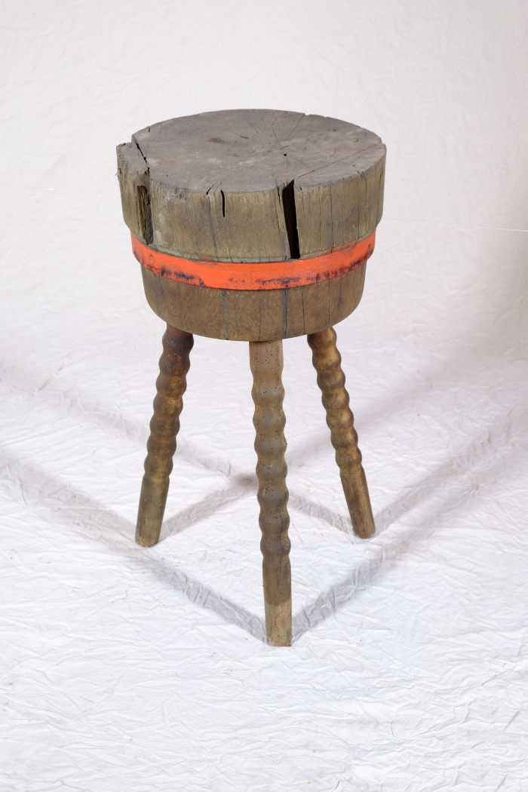
 | Hackklotz (A1281) | Ein Hackklotz, in Thüringen und Sachsen auch als Hack(e)stock bezeichnet, diente als Unterlage beim Spalten von Brennholz mit der Axt. Die Höhe war in etwa so gewählt, dass die Oberkante des zu spaltenden Holzstückes auf Hüfthöhe war.
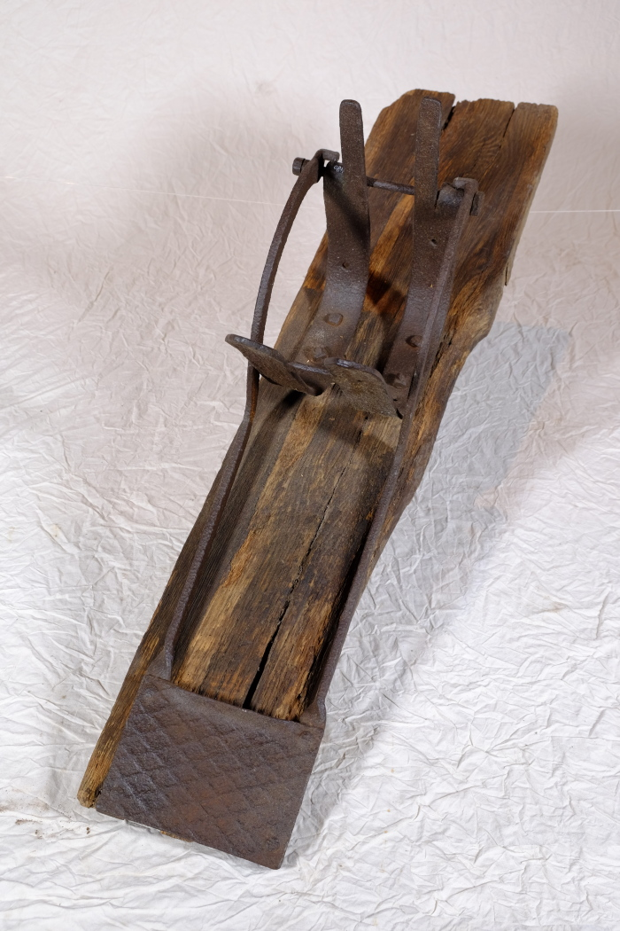
 | Reisigpresse (A1480) | Mit einer Reisigpresse konnten Reisig, Zweige, Baum- und Heckenschnitt zu Bündeln gepresst werden. Diese wurden anschließend gelagert, getrocknet und als Brennmaterial verwendet.

